Distancia
 | PESO | ALTURA | PORTE
A | 85 | 1.81 | FORTE
B | 72 | 1.85 | ???
C | 55 | 1.82 | MEDIO

A
Forte
B
???
C
Médio

Escala Original
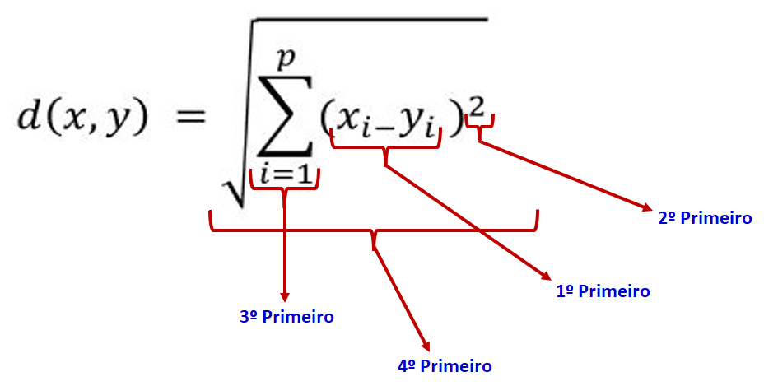
 |  | PESO | ALTURA | PORTE
 | A | 85 | 1.81 | FORTE
 | B | 72 | 1.85 | FORTE
 | C | 55 | 1.82 | MEDIO

 | Diferença entre A e B |  |  | Diferença entre B e C
 | 85 | 1.81 |  | 72 | 1.85
 | 72 | 1.85 |  | 55 | 1.82

1º Passo | 85 - 72 e 1.85 - 1.81 |  |  | 72 - 55 e 1.85 - 1.82
 | 13 | 0.04 |  | 17 | 0.03

2º Passo | 13² | 0,04² |  | 17² | 0,03²
 | 169 | 0.0016 |  | 289 | 0.0009

3º Passo | 169 + 0,0016 |  |  | 289 + 0,0009
 | 169.0016 |  |  | 289.0009

4º Passo | √169,0016 |  |  | √289,0009
 | 13.0001 |  |  | 17.0000

Padronizaçao
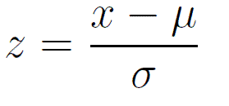
 |  | PESO | ALTURA | PORTE |  |  | PESO | ALTURA | PORTE
 | A | 85 | 1.81 | FORTE |  | A | 1.1669 | -0.9806 | FORTE
 | B | 72 | 1.85 |  |  | B | 0.1085 | 1.3728 | MEDIO
 | C | 55 | 1.82 | MEDIO |  | C | -1.2754 | -0.3922 | MEDIO

 | Média | 70.6667 | 1.8267 |  |  | Média | 0.0000 | 0.0000
 | DP | 12.2837 | 0.0170 |  |  | DP | 1.0000 | 1.0000

 | Diferença entre A e B |  |  | Diferença entre B e C |  | Diferença entre A e B |  |  | Diferença entre B e C
 | 85 | 1.81 |  | 72 | 1.85 | 1.1669 | -0.9806 |  | 0.1085 | 1.3728
 | 72 | 1.85 |  | 55 | 1.82 | 0.1085 | 1.3728 |  | -1.2754 | -0.3922

1º Passo | 85 - 72 e 1.85 - 1.81 |  |  | 72 - 55 e 1.85 - 1.82 |  | 1,1669 - 0,1085 e 1.3728 - 0,9806 |  |  | 0,1085 - 1,2754 e 1,3728 - 0,3922
 | 13 | 0.04 |  | 17 | 0.03 | 1.0583 | 2.3534 |  | 1.3839 | 1.7650

2º Passo | 13² | 0,04² |  | 17² | 0,03² | 1,0583² | 2,3534² |  | 1,3839² | 1,7650²
 | 169 | 0.0016 |  | 289 | 0.0009 | 1.1200 | 5.5385 |  | 1.9153 | 3.1154

3º Passo | 169 + 0,0016 |  |  | 289 + 0,0009 |  | 1,1200 + 5,5385 |  |  | 1,9153 + 3,1154
 | 169.0016 |  |  | 289.0009 |  | 6.6585 |  |  | 5.0307

4º Passo | √169,0016 |  |  | √289,0009 |  | √6,6585 |  |  | √5,0307
 | 13.0001 |  |  | 17.0000 |  | 2.5804 |  |  | 2.2429

